ログイン
外部設計書 |  |  |  |  |  |  | 画面名 |  | ログイン |  |  |  |  |  | 作成者 |  |  | 更新者
 |  |  |  |  |  |  | システム名 |  |  |  |  |  |  |  | 作成日 |  |  | 更新日
 |  |  |  |  |  |  | 備考

 | 画面設計

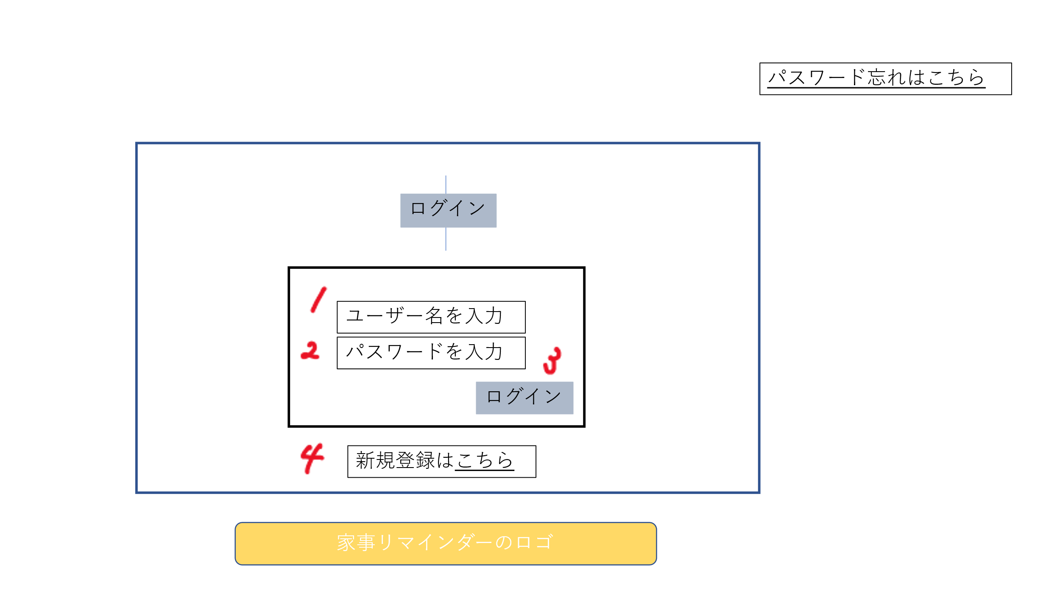

 | 機能設計

 |  |  |  | 「1 ユーザ名を入力」欄
 |  |  |  | ユーザ名を入力

 |  |  |  | 「2 パスワードを入力」欄
 |  |  |  | パスワードを入力
 |  |  |  |  | パスワードを間違えた場合、再入力を促すメッセージを表示
 |  |  |  |  | ユーザ名は入力値を残し、パスワード欄を空にして再表示
 |  |  |  |  | エラーメッセージ
 |  |  |  |  | パスワードは、パスワード型にして表示 表示できるボタンもつける
 |  |  |  | 「3 ログイン」クリック
 |  |  |  | 各ユーザのホーム画面に遷移

 |  |  |  | 「4 新規登録はこちら」クリック
 |  |  |  | 新規登録へ遷移

 | 項目定義書 |  | 物理名 |  |  | 論理名 |  | 画面型 |  | データ型 | min |  | max |  | DBテーブル | DBカラム | 備考
 |  | 1 | user_name |  |  | ユーザー名 |  | textbox |  | varchar |  | 4 |  | 12 | users | user_name
 | No | 2 | user_pass |  |  | パスワード |  | textbox |  | varchar |  | 8 |  | 12 | users | user_pass | input type ="password"
 |  | 3 | login |  |  | ログイン |  | submit
 |  | 4 | new_account |  |  | 新規登録 |  | Link

新規登録
外部設計書 |  |  |  |  |  | 画面名 |  |  |  |  |  |  | 作成者 |  |  | 更新者
 |  |  |  |  |  | システム名 |  |  |  |  |  |  | 作成日 |  |  | 更新日
 |  |  |  |  |  | 備考

 | 画面設計

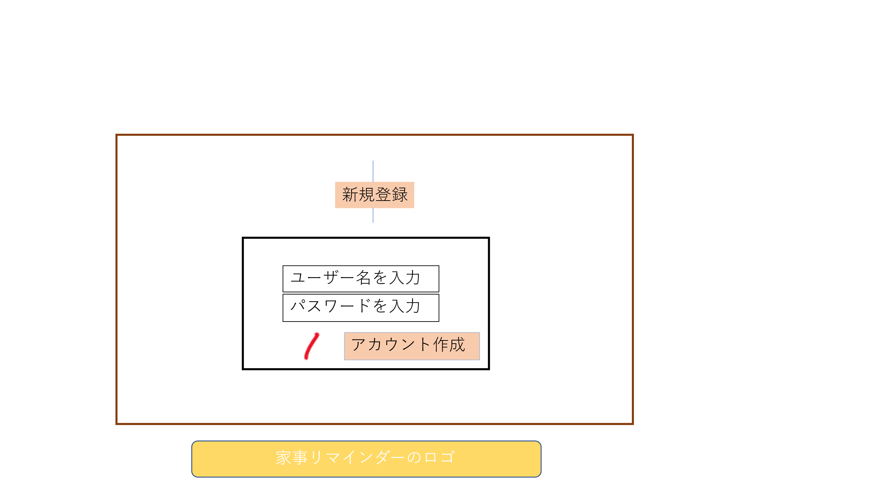

 | 機能設計
 |  |  |  | 「1アカウント作成」クリック
 |  |  |  | ユーザ名、パスワードを保存後、ログイン画面へ遷移する
 |  |  |  | パスワード、ユーザ名が入力されていなかった場合のエラ〜メッセージ表示

 |  |  |  | 「2 ユーザ名を入力」欄
 |  |  |  | ユーザーが利用したいユーザ名を入力
 |  |  |  | ユーザ名は半角英数字4〜12文字
 |  |  |  | 文字エラーの場合、エラーメッセージを表示
 |  |  |  | ユーザ名が既に存在している場合、変更を促すメッセージの表示

 |  |  |  | 「3 パスワードを入力」欄
 |  |  |  | ユーザーが利用したいパスワードを入力
 |  |  |  | パスワードは半角英数字8〜12文字
 |  |  |  | 文字エラーの場合、エラーメッセージを表示

 | 項目定義書

 | No |  | 物理名 |  | 論理名 |  | 画面型 | データ型 | min |  | max |  | DBテーブル | DBカラム | 備考
 |  | 1 | create_account |  | アカウント作成 |  | submit
 |  | 2 | user_name |  | ユーザー名 |  | textbox | varchar |  | 4 |  | 12 | users | user_name
 |  | 3 | user_pass |  | パスワード |  | textbox | varchar |  | 8 |  | 12 | users | user_pass

タスクのポップアップ
外部設計書 |  |  |  |  |  | 画面名 |  |  |  |  | 作成者 |  |  |  | 更新者
 |  |  |  |  |  | システム名 |  |  |  |  | 作成日 |  |  |  | 更新日
 |  |  |  |  |  | 備考

 | 画面設計

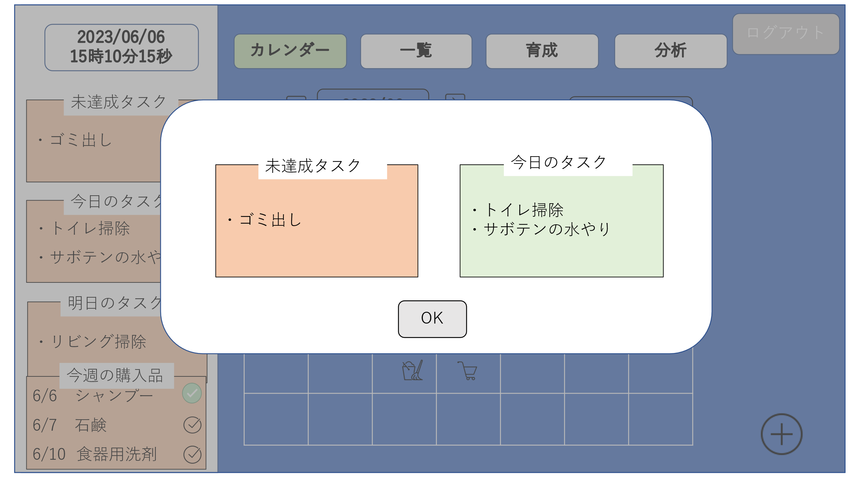

 | 機能設計

 |  |  |  | タスクのポップアップ
 |  |  |  | データベースから取得した未達成タスクと今日のタスクについて表示する。

 |  |  |  | 「１ ok」クリック
 |  |  |  | タスクのポップアップ（モーダルウィンドウ）が消える

 |  |  |  | 「２ 未達成タスク」
 |  |  |  | 未達成のタスクを表示

 |  |  |  | 「３ 今日のタスク」
 |  |  |  | 今日のタスクを表示

 | 項目定義書

 | No |  | 物理名 |  | 論理名 |  | 画面型 | データ型 | min | max | DBテーブル |  | DBカラム | 備考
 |  | 1 | ok |  | OK |  | button
 |  | 2 | uncpmplited_task |  | 未達成タスク |  | text |  |  |  | hw_history | item_hisotory |  | 実施予定日（使用終了予定日）を過ぎている&&フラグが０
 |  | 3 | today_task |  | 今日のタスク |  | text |  |  |  | hw_history | item_hisotory |  | 実施予定日（使用終了予定日）= 当日&&フラグが０
 | DB | 1 | hw_due |  | 家事実施予定日 |  |  | date |  |  | hw_history |  | hw_due
 |  | 2 | hw_flag |  | 家事実施フラグ |  |  | boolean |  |  | hw_history |  | hw_flag
 |  | 3 | hw_name |  | 家事項目 |  |  | varchar | 1 | 20 | houseworks |  | hw_name | hw_historyテーブルの外部キー(家事ID)から家事情報テーブルに飛ぶ

ホーム画面
外部設計書 |  |  |  |  | 画面名 |  |  |  |  | 作成者 |  |  | 更新者
 |  |  |  |  | システム名 |  |  |  |  | 作成日 |  |  | 更新日
 |  |  |  |  | 備考

 | 画面設計
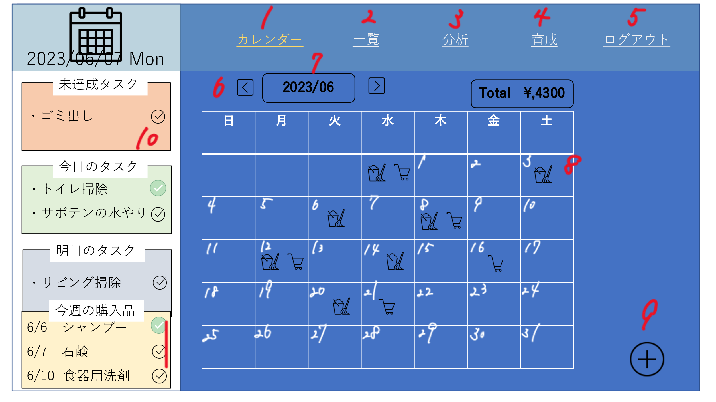

11

 | 機能設計

 |  |  | 「1 カレンダー」クリック
 |  |  | ホーム画面に遷移

 |  |  | 「2 一覧」クリック
 |  |  | 日用品一覧画面に遷移する

 |  |  | 「３ 分析」クリック
 |  |  | 分析画面に遷移する。

 |  |  | 「４育成」クリック
 |  |  | 育成画面に遷移する

 |  |  | 「５ ログアウト」クリック
 |  |  | 「ログアウトしてもいいですか」をアラート表示し、「はい」ならログイン画面に遷移する。「いいえ」ならアラート表示が消える。

 |  |  | 「6 ◀▶」クリック
 |  |  | 押したボタンによって表示する月とカレンダーを変更する。

 |  |  | 「7 2023/6」クリック
 |  |  | 好きな年と好きな月に飛べるようになる
 |  |  | カレンダーを取得し、選択した年月のカレンダーへ遷移
 |  |  | 「8 カレンダーにある日付」の欄をクリック
 |  |  | 日付タスク詳細画面に遷移する。

 |  |  | 「９ ＋」クリック
 |  |  | 日用品登録画面に遷移する

 |  |  | 「10 ☑」クリック
 |  |  | データベースの実施状況を切り替える

 |  |  | 11「各タスク」未達成タスク・今日のタスク・明日のタスク・今週の購入品を表示

 | 項目定義書

 | No |  | 物理名 | 論理名 |  | 画面型 | データ型 | min | max | DBテーブル | DBカラム | 備考
 |  | 1 | calendar | カレンダー遷移 |  | link
 |  | 2 | list | 一覧 |  | link
 |  | 3 | analysis | 分析 |  | link
 |  | 4 | cultivation | 育成 |  | link
 |  | 5 | logout | ログアウト |  | link
 |  | 6 | change_month | 月遷移ボタン |  | button
 |  | 7 | change_calendar | カレンダー遷移 |  | button
 |  | 8 | day | 日付詳細 |  | link |  |  |  |  |  | 各日付=実施予定日の家事(日用品)があればアイコン表示
 |  | 9 | register | 登録ボタン |  | link
 |  | 10 | completion | 完了ボタン |  | checkbox |  |  |  |  |  | チェックされたらフラグを1にする。実施日にチェックした日付を登録
 |  | 11 | list_task | タスクリスト |  | text |  |  |  |  |  | 実施予定日が近い&&フラグが０のタスク

日用品登録画面
外部設計書 |  |  |  |  | 画面名 |  |  |  |  | 作成者 |  |  | 更新者
 |  |  |  |  | システム名 |  |  |  |  | 作成日 |  |  | 更新日
 |  |  |  |  | 備考

 | 画面設計

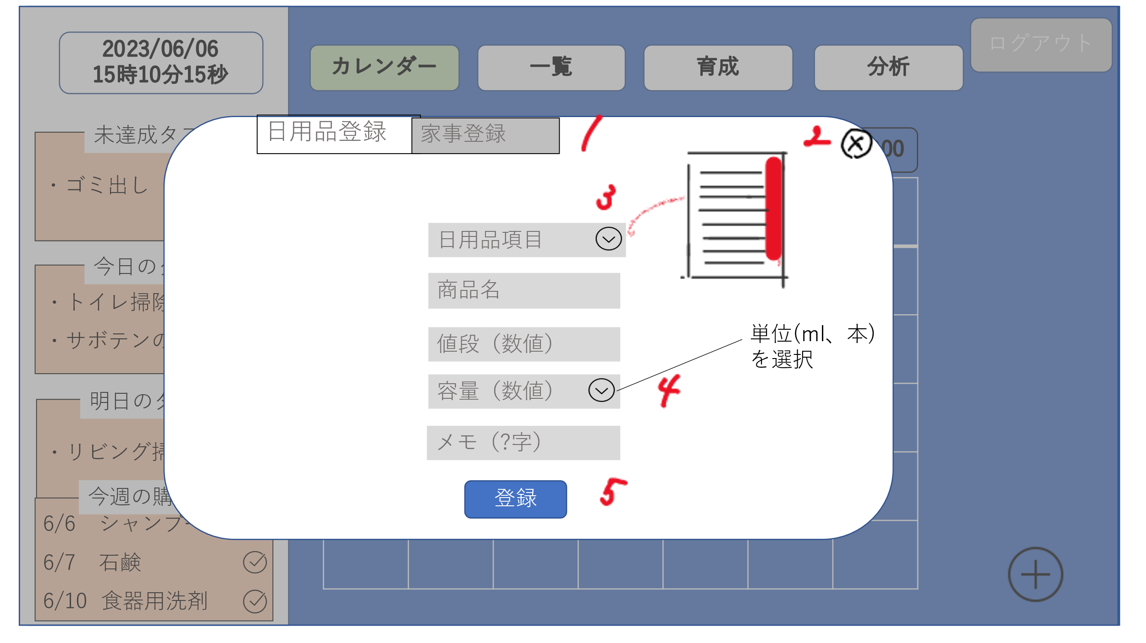

 | 機能設計

 |  |  | 「1 家事登録」のタブクリック
 |  |  | 家事登録画面に遷移する

 |  |  | 「2 ×」クリック
 |  |  | 日用品登録画面（モーダルウィンドウ）を閉じる

 |  |  | 「3 日用品項目」横のボタンをクリック
 |  |  | あらかじめ設定しておいた項目の一覧を表示する。（スクロール）
 |  |  | テキストボックスをクリックし、テキスト入力での日用品項目登録も可能
 |  |  | 日用品項目登録、入力せずに登録ボタン押した場合のエラーメッセージを表示する。

 |  |  | 「4 容量」横のボタンをクリック
 |  |  | あらかじめ設定しておいた容量の単位を表示する（スクロール）

 |  |  | 「5 登録」クリック
 |  |  | 記載されたデータを登録し、「登録しました」のアラートを表示する
 |  |  | 「登録しました」のアラート表示後、モーダルウィンドウを閉じる。
 |  |  | 6 商品名
 |  |  | 登録する商品名の入力する。入力せずに登録ボタン押した場合のエラーメッセージを表示する。

 |  |  | 7 値段
 |  |  | 登録する商品の値段を入力する。入力無し、文字エラーで登録ボタン場合にエラーメッセージを表示する。

 |  |  | 8 メモ
 |  |  | 登録する商品のメモを入力する。
 |  |  | 文字エラー(100字以上)で入力し登録ボタン押した場合エラーメッセージを表示する。

 | 項目定義書

 | No |  | 物理名 | 論理名 |  | 画面型 | データ型 | min | max | DBテーブル | DBカラム | 備考
 |  | 1 | housework_register | 家事登録 |  | tab
 |  | 2 | close | 閉じるボタン |  | button
 |  | 3 | pulldown | プルダウン |  | pulldown
 |  | 4 | pulldown | プルダウン |  | pulldown
 |  | 5 | register | 登録ボタン |  | submit
 |  | 6 | daily | 日用品項目 |  | textbox |  |  |  |  |  | 日用品情報テーブルからユーザーIDの一致する家事項目を抽出。プルダウンメニューで表示
 |  | 7 | item | 商品名 |  | textbox
 |  | 8 | price | 値段 |  | textbox |  |  |  |  |  | imput type = number
 |  | 9 | volume | 容量 |  | textbox |  |  |  |  |  | input type = number |  | 日用品項目と単位は結びついているため、日用品項目を選択したら単位は確定
 |  | 10 | memo | メモ |  | textarea

家事登録画面
外部設計書 |  |  |  |  | 画面名 |  |  |  |  | 作成者 |  |  | 更新者
 |  |  |  |  | システム名 |  |  |  |  | 作成日 |  |  | 更新日
 |  |  |  |  | 備考

 | 画面設計

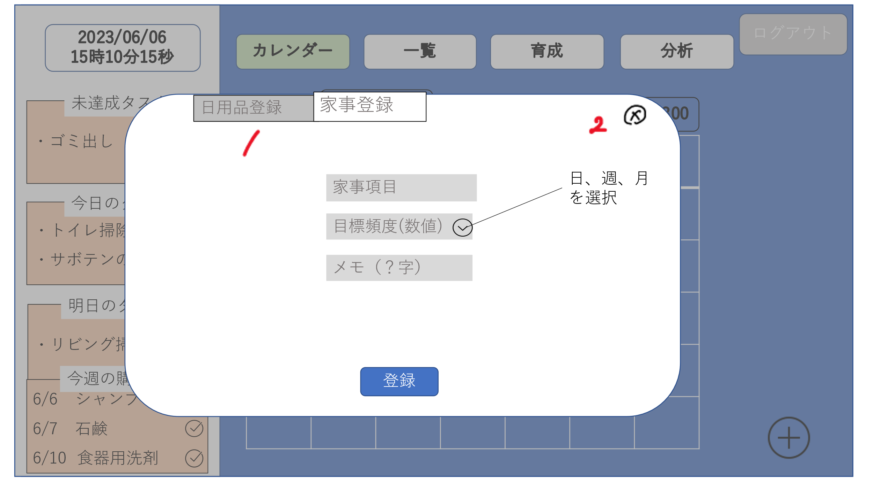

 | 機能設計

 |  |  | 「1 日用品登録」のタブをクリック
 |  |  | 日用品登録画面に遷移する。

 |  |  | 「2 ×」クリック
 |  |  | 家事登録画面（モーダルウィンドウ）を閉じる

 |  |  | 「3 目標頻度」横のボタンをクリック
 |  |  | 「日、週、月」の頻度の単位を表示する

 |  |  | 「4 登録」ボタンをクリック
 |  |  | 記載されたデータを登録し、「登録しました」のアラートを表示し、モーダルウィンドウを閉じる。

 |  |  | 5 家事項目登録
 |  |  | 家事項目を入力する
 |  |  | 入力せず登録ボタンを押した場合、エラーメッセージを表示する。

 |  |  | 6 目標頻度登録
 |  |  | 目標頻度を入力する
 |  |  | 入力せず登録ボタンを押した場合、エラーメッセージを表示する。

 |  |  | ７ メモ
 |  |  | 登録する家事のメモを入力する。
 |  |  | 文字エラー(100字以上)で入力して登録ボタン押した場合エラーメッセージを表示する。

 | 項目定義書

 | No |  | 物理名 | 論理名 |  | 画面型 | データ型 | min | max | DBテーブル | DBカラム | 備考
 |  | 1 | dailyitems_register | 日用品登録 |  | tab
 |  | 2 | close | 閉じるボタン |  | button
 |  | 3 | pulldown | プルダウン |  | button
 |  | 4 | register | 登録ボタン |  | submit |  |  |  | 日用品情報 | ＊ | 全ての項目を日用品情報テーブルに保存
 |  | 5 | housework_field | 家事項目名 |  | textbox
 |  | 6 | interval | 目標頻度 |  | textbox |  |  |  |  |  | input tyoe = "number "
 |  | 7 | memo | メモ |  | textarea

日付タスク詳細画面
外部設計書 |  |  |  |  | 画面名 |  |  |  |  | 作成者 |  |  | 更新者
 |  |  |  |  | システム名 |  |  |  |  | 作成日 |  |  | 更新日
 |  |  |  |  | 備考

 | 画面設計

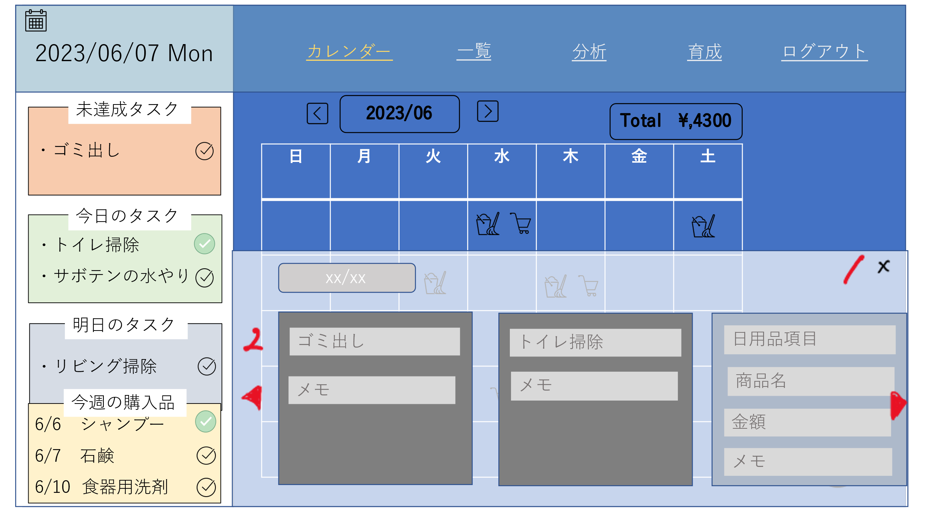

 | 機能設計

 |  |  | 「1 ×」クリック
 |  |  | 日付タスク詳細画面（モーダルウィンドウ）を閉じる

 |  |  | 「2 ◀▶ボタン」をクリック
 |  |  | 登録されている詳細データの表示を戻したり、進めたりする。

 |  |  | 日付タスク表示
 |  |  | 指定した日付のタスクを表示する。
 |  |  | 3 家事タスクの場合、家事項目、メモの表示
 |  |  | 4 日用品タスクの場合、日用品項目、商品名、金額、メモの表示
 |  |  | この画面からの項目追加は不可

 | 項目定義書

 | No |  | 物理名 | 論理名 |  | 画面型 | データ型 | min | max | DBテーブル | DBカラム | 備考
 |  | 1 | close | 閉じるボタン |  | button
 |  | 2 | change_list | 一覧切り替え |  | button
 |  | 3 | task_housework | 家事タスク |  | text |  |  |  |  |  | 履歴テーブルから指定日=実施予定日の家事IDを抽出。家事テーブルから家事IDが一致&&ユーザーIDが一致するデータ(家事項目、備考)を抽出
 |  | 4 | task_daily | 日用品タスク |  | text |  |  |  |  |  | 履歴テーブルから指定日=実施予定日の日用品IDを抽出。日用品情報テーブルから日用品IDが一致&&ユーザーIDが一致するデータ(日用品項目、商品名、金額、備考)を抽出

日用品一覧画面
外部設計書 |  |  |  |  | 画面名 |  |  |  |  | 作成者 |  |  | 更新者
 |  |  |  |  | システム名 |  |  |  |  | 作成日 |  |  | 更新日
 |  |  |  |  | 備考

 | 画面設計

補充
５
☑
☑
☑
７
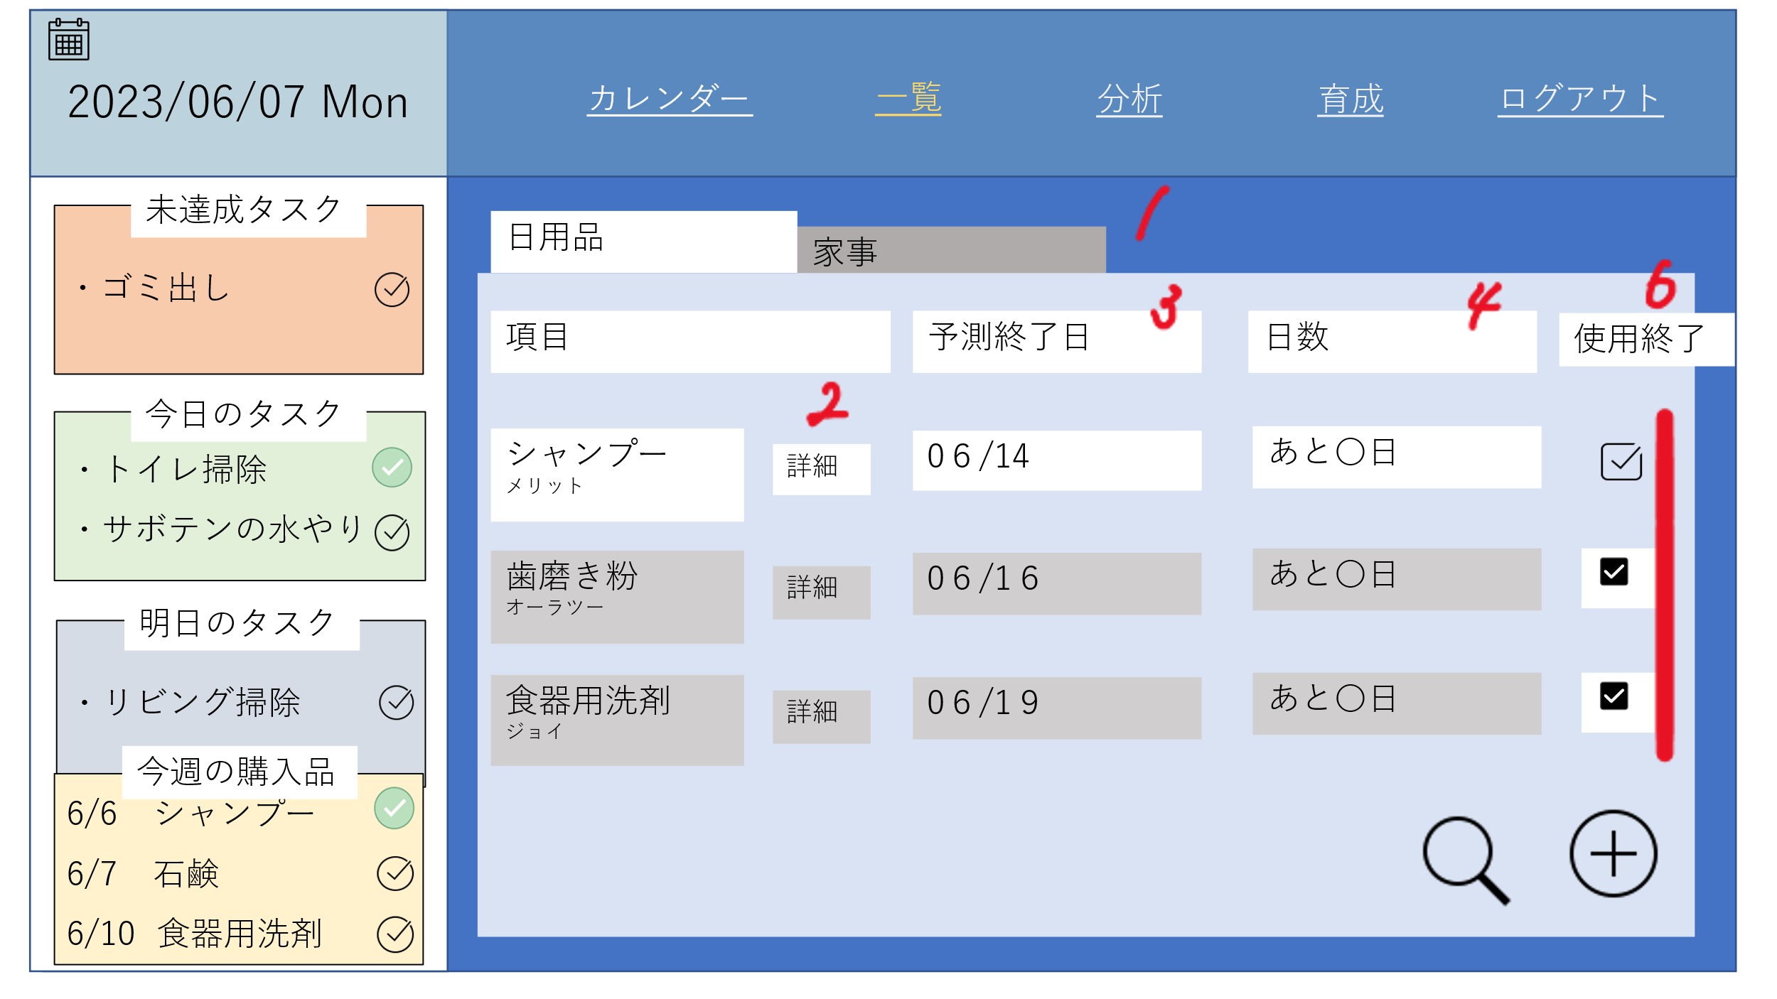

 | 機能設計

 |  |  | 「1 家事」タブ
 |  |  | クリックすると家事一覧画面が表示される。
 |  |  | 「2 詳細」ボタン
 |  |  | 日用品詳細画面に遷移する。
 |  |  | 「3 消費終了予定日」
 |  |  | 消費終了予定日を計算し、表示する。
 |  |  | 「4 日数」
 |  |  | 現在の日付と消費終了予定日の差を計算し、表示する。
 |  |  | 「5 補充」 チェックボックス クリック
 |  |  | チェックボックスをクリックすると、購入品リストが更新される。

 |  |  | 「6 終了」ボタン クリックすると、その項目の使用終了日のデータが更新される。

 |  |  | 「7 ＋」ボタン クリック
 |  |  | 日用品登録画面に遷移する。

 | 項目定義書

 | No |  | 物理名 | 論理名 |  | 画面型 | データ型 | min | max | DBテーブル | DBカラム | 備考
 |  | 1 | housework_list | 家事一覧 |  | tab |  |  |  |  |  | 履歴テーブルからフラグが0&&一番古い使用開始日の日用品項目を抽出。
 |  | 2 | detail | 詳細 |  | button |  |  |  |  |  | 商品IDで日用品情報テーブルからすべてのデータを抽出。
 |  | 3 | finish_estimation | 予測終了日 |  | text |  |  |  | item_history | item_due | 履歴テーブルの使用終了予定日のカラムを抽出。
 |  | 4 | finish_date | 残り日数 |  | text |  |  |  |  |  | 予測終了日と現在日時から計算
 |  | 5 | reload | 補充 |  | checkbox
 |  | 6 | finish_use | 使用修了 |  | checkbox |  |  |  |  |  | 履歴テーブルのフラグを1にする。使用終了日カラムに日付を登録
 |  | 7 | register | 登録 |  | button

日用品詳細画面
外部設計書 |  |  |  |  | 画面名 |  |  |  |  | 作成者 |  |  |  | 更新者
 |  |  |  |  | システム名 |  |  |  |  | 作成日 |  |  |  | 更新日
 |  |  |  |  | 備考

 | 画面設計

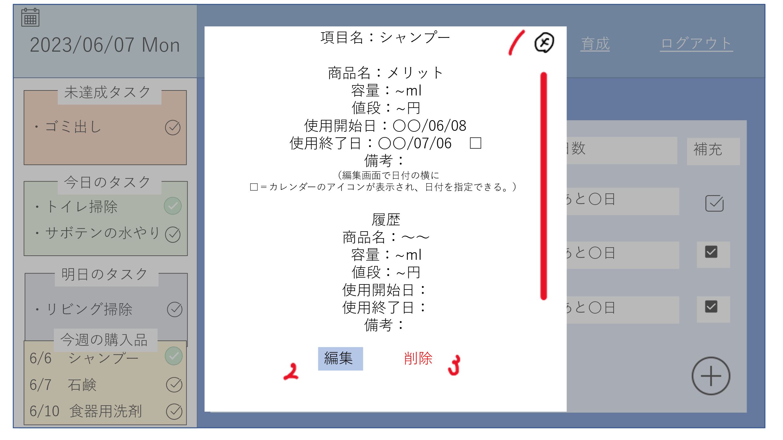

 | 機能設計

 |  |  | 「1 ×」ボタンをクリック
 |  |  | 日用品詳細画面（モーダルウィンドウ）を閉じる
 |  |  | モーダルウィンドウ終了後、遷移前の画面に遷移する。

 |  |  | 「2 編集」ボタンをクリック
 |  |  | 日用品編集画面に遷移する。

 |  |  | 「3 削除」ボタンをクリック
 |  |  | 日用品詳細画面に記載されているデータを削除する。
 |  |  | 削除後、日用品一覧画面に遷移する。

 |  |  | 「4 詳細データ」
 |  |  | 選択した日用品について詳細を表示する。
 |  |  | スクロール

 | 項目定義書

 | No |  | 物理名 | 論理名 |  | 画面型 | データ型 | min | max | DBテーブル |  | DBカラム | 備考
 |  | 1 | close | 閉じる |  | button
 |  | 2 | edit | 編集 |  | button
 |  | 3 | delete | 削除 |  | button
 |  | 4 | detail | 詳細 |  | text |  |  |  | items | item_history

日用品編集画面
外部設計書 |  |  |  |  |  | 画面名 |  |  |  |  | 作成者 |  |  |  | 更新者
 |  |  |  |  |  | システム名 |  |  |  |  | 作成日 |  |  |  | 更新日
 |  |  |  |  |  | 備考

 | 画面設計
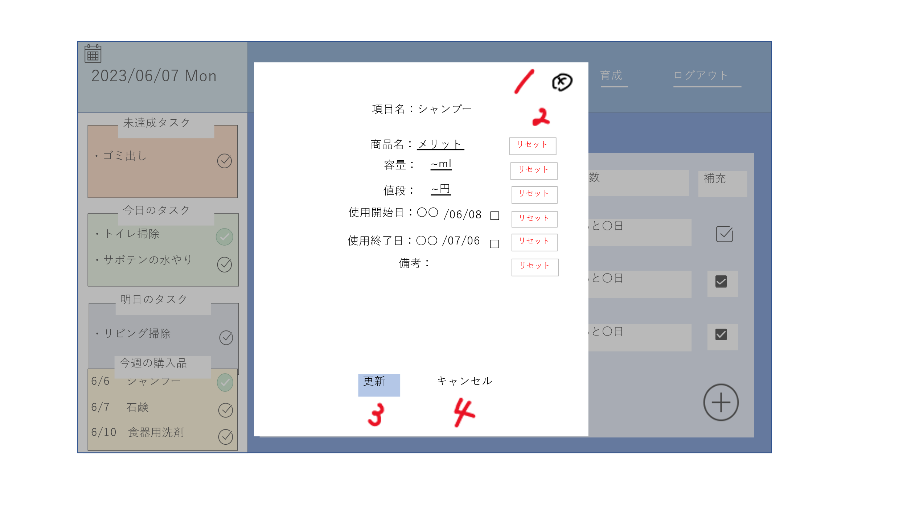

 | 機能設計
 |  |  |  | 「1 ×」クリック
 |  |  |  | 日用品編集画面を閉じる

 |  |  |  | 「２ リセット」クリック
 |  |  |  | テキストボックス内を空欄にする

 |  |  |  | 「３ 更新」クリック
 |  |  |  | 編集した内容にデータを書き換えて、「更新しました」とアラートを出す

 |  |  |  | 「４ キャンセル」クリック
 |  |  |  | 日用品詳細画面に遷移する。

 |  |  |  | 5 商品名
 |  |  |  | 商品名を入力せずに更新ボタンを押した場合にエラーメッセージ表示

 |  |  |  | 6 容量
 |  |  |  | 容量の未入力、文字型エラーで更新ボタンを押した場合にエラーメッセージ表示

 |  |  |  | 7値段
 |  |  |  | 容量の未入力、文字型エラーで更新ボタンを押した場合にエラーメッセージ表示

 |  |  |  | 8 使用開始日
 |  |  |  | 未選択のまま更新ボタンを押した場合にエラーメッセージを表示

 |  |  |  | 9 使用終了日
 |  |  |  | 未選択のまま更新ボタンを押した場合にエラーメッセージを表示

 |  |  |  | 10 備考
 |  |  |  | 文字エラー(100字以上)の場合、エラーメッセージの表示

 | 項目定義書

 | No |  | 物理名 |  | 論理名 |  | 画面型 | データ型 | min | max | DBテーブル |  | DBカラム | 備考
 |  | 1 | close |  | 閉じる |  | button
 |  | 2 | reset |  | リセット |  | button
 |  | 3 | update |  | 更新 |  | submit |  |  |  | items | item_history |  | 日付は履歴テーブル、それ以外は日用品情報テーブル
 |  | 4 | cancel |  | キャンセル |  | button
 |  | 5 | item |  | 商品名 |  | textbox |  |  |  | items |  | item_name
 |  | 6 | volume |  | 容量 |  | textbox |  |  |  | items |  | item_volume | input type ="number"
 |  | 7 | price |  | 値段 |  | textbox |  |  |  | items |  | item_price | input type="number"
 |  | 8 | start_date |  | 使用開始日 |  | textbox |  |  |  | item_history |  | item_start | input type="date"
 |  | 9 | finish_date |  | 使用終了日 |  | textbox |  |  |  | item_history |  | item_fin | input type="date"
 |  | 10 | memo |  | メモ |  | textarea |  |  |  | items |  | item_memo

家事一覧画面
外部設計書 |  |  |  |  | 画面名 |  |  |  |  | 作成者 |  |  | 更新者
 |  |  |  |  | システム名 |  |  |  |  | 作成日 |  |  | 更新日
 |  |  |  |  | 備考

 | 画面設計

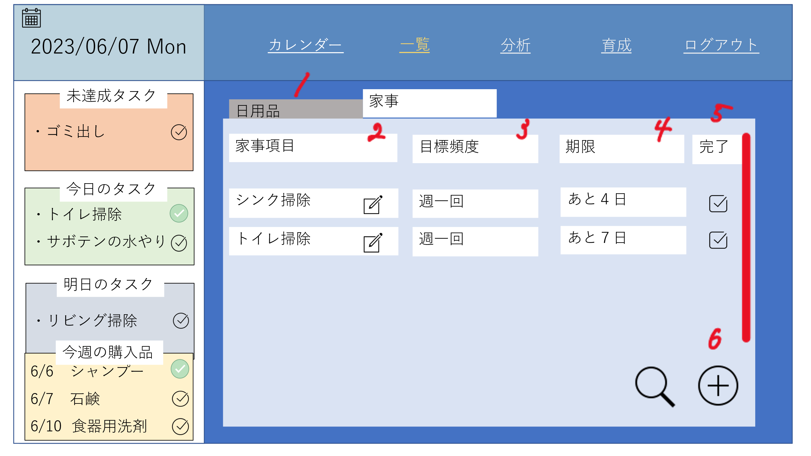

 | 機能設計
 |  |  | 「1 日用品」タブ
 |  |  | クリックすると日用品一覧画面が表示される。
 |  |  | 「2 詳細」アイコン
 |  |  | 家事詳細画面に遷移する。
 |  |  | 「3 目標頻度」
 |  |  | あらかじめ設定した頻度を表示する。
 |  |  | 「4 期限」
 |  |  | 前回実施日と目標頻度から次の期限を計算し、表示する。
 |  |  | 「5 完了」 チェックボックス クリック
 |  |  | チェックボックスをクリックすると、実施日が更新される。
 |  |  | 「6 ＋」ボタン クリック
 |  |  | 家事登録画面に遷移する

 | 項目定義書

 | No |  | 物理名 | 論理名 |  | 画面型 | データ型 | min | max | DBテーブル | DBカラム | 備考
 |  | 1 | daily_list | 日用品リストタブ |  | tab
 |  | 2 | detail | 詳細 |  | button
 |  | 3 | interval | 目標頻度 |  | text
 |  | 4 | deadline | 期限 |  | text
 |  | 5 | complete | 完了 |  | checkbox
 |  | 6 | register | 登録 |  | button

家事詳細画面
外部設計書 |  |  |  |  |  | 画面名 |  |  |  |  | 作成者 |  |  | 更新者
 |  |  |  |  |  | システム名 |  |  |  |  | 作成日 |  |  | 更新日
 |  |  |  |  |  | 備考

 | 画面設計

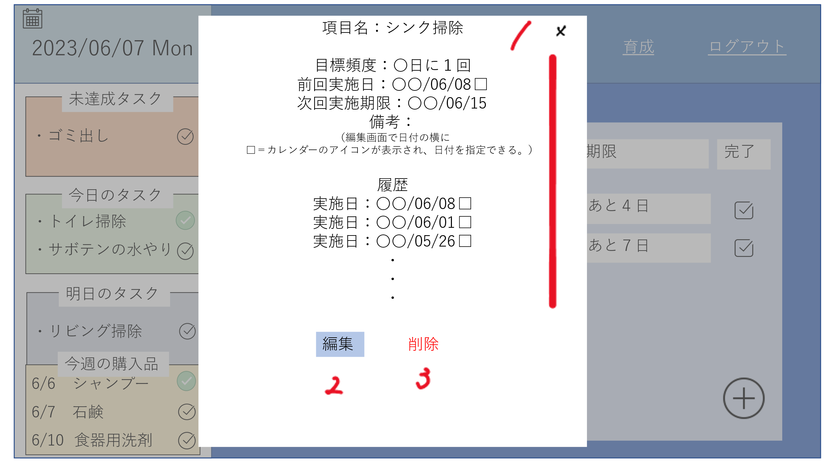

 | 機能設計

 |  |  |  | 「1 ×」ボタンをクリック
 |  |  |  | 家事詳細画面（モーダルウィンドウ）を閉じる

 |  |  |  | 「2 編集」ボタンをクリック
 |  |  |  | 家事編集画面に遷移する。

 |  |  |  | 「3 削除」ボタンをクリック
 |  |  |  | 家事詳細画面に記載されているデータを削除する。

 | 項目定義書

 | No |  | 物理名 |  | 論理名 |  | 画面型 | データ型 | min | max | DBテーブル | DBカラム | 備考
 |  | 1 | close |  | 閉じる |  | button
 |  | 2 | edit |  | 編集 |  | button
 |  | 3 | delete |  | 削除 |  | submit
 |  | 4 | detail |  | 詳細 |  | text

家事編集画面
外部設計書 |  |  |  |  |  | 画面名 |  |  |  |  | 作成者 |  |  | 更新者
 |  |  |  |  |  | システム名 |  |  |  |  | 作成日 |  |  | 更新日
 |  |  |  |  |  | 備考

 | 画面設計

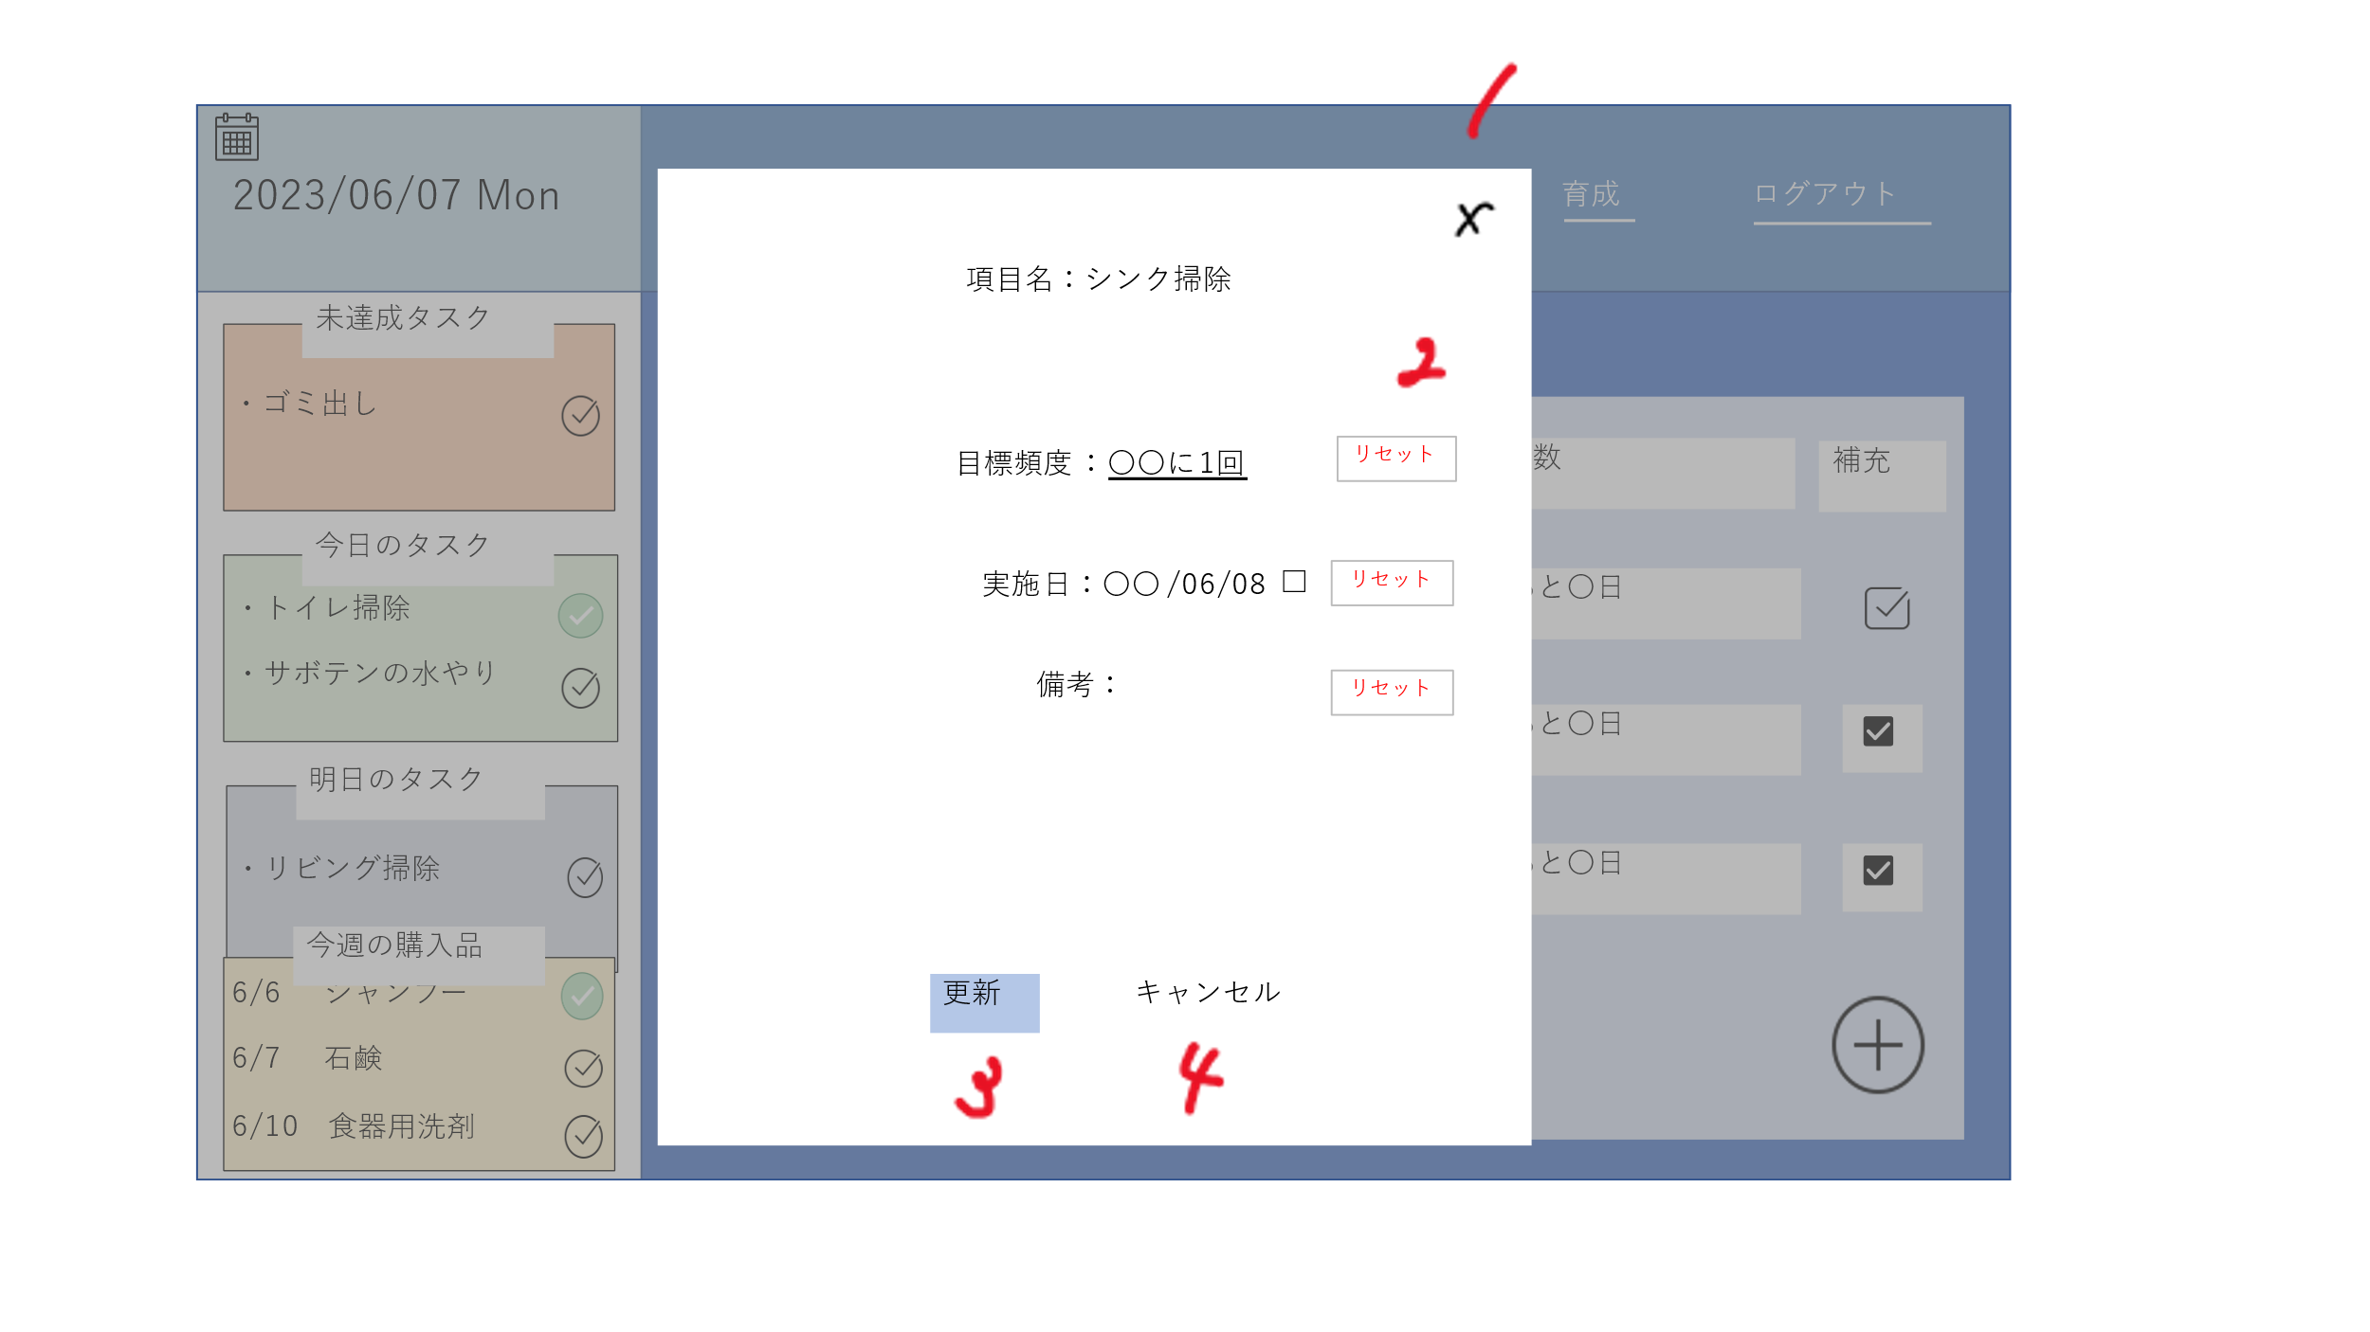

 | 機能設計

 |  |  |  | 「1 ×」クリック
 |  |  |  | 家事編集画面を閉じる

 |  |  |  | 「２ リセット」クリック
 |  |  |  | テキストボックス内を空欄にする

 |  |  |  | 「３ 更新」クリック
 |  |  |  | 編集した内容にデータを書き換えて、「更新しました」とアラートを出す

 |  |  |  | 「４ キャンセル」クリック
 |  |  |  | 家事詳細画面に遷移する。

 | 項目定義書

 | No |  | 物理名 |  | 論理名 |  | 画面型 | データ型 | min | max | DBテーブル | DBカラム | 備考
 |  | 1 | close |  | 閉じる |  | button
 |  | 2 | reset |  | リセット |  | button
 |  | 3 | update |  | 更新 |  | submit
 |  | 4 | cancel |  | キャンセル |  | button
 |  | 5 | interval |  | 目標頻度 |  | textbox |  |  |  |  |  | input type ="number"
 |  | 6 | date_housework |  | 実施日 |  | textbox |  |  |  |  |  | input type ="date"
 |  | 7 | memo |  | 備考 |  | textarea

分析画面
外部設計書 |  |  |  |  |  | 画面名 |  |  |  |  | 作成者 |  |  | 更新者
 |  |  |  |  |  | システム名 |  |  |  |  | 作成日 |  |  | 更新日
 |  |  |  |  |  | 備考

 | 画面設計

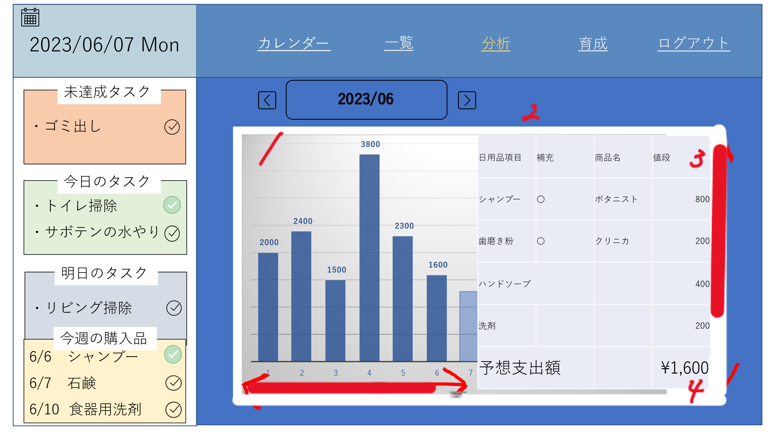

 | 機能設計

 |  |  |  | 1 月毎の出費をグラフ化表示する

 |  |  |  | 2 現在の月に購入した日用品・消費予定の日用品を表示する

 |  |  |  | 3 前回購入した商品の値段を表示

 |  |  |  | 4 出額と予想額の合計を表示する

 |  |  |  | 「5 ◀▶」クリック
 |  |  |  | 押したボタンによって表示する月とカレンダーを変更する。

 |  |  |  | 「6 2023/6」クリック
 |  |  |  | 好きな年と好きな月に飛べるようになる

 | 項目定義書

 | No |  | 物理名 |  | 論理名 |  | 画面型 | データ型 | min | max | DBテーブル | DBカラム | 備考
 |  | 1 | graph |  | グラフ |  | graph
 |  | 2 | detail_month |  | 詳細 |  | text
 |  | 3 | scroll |  | スクロールバー |  | scroll
 |  | 4 | sum_daily |  | 月合計 |  | text
 |  | 5 | change_month |  | 月遷移ボタン |  | button
 |  | 6 | change_calendar |  | カレンダー遷移 |  | button

育成画面
外部設計書 |  |  |  | 画面名 |  |  |  |  | 作成者 |  |  | 更新者
 |  |  |  | システム名 |  |  |  |  | 作成日 |  |  | 更新日
 |  |  |  | 備考

 | 画面設計

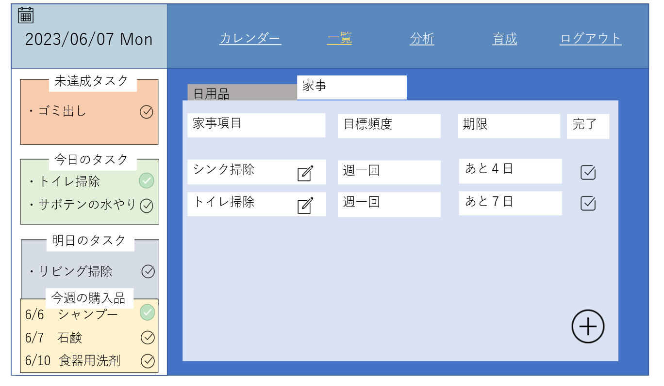

コレクション
育成画面
水をやる

 | 機能設計

 | 項目定義書

 | No | 物理名 | 論理名 |  | 画面型 | データ型 | min | max | DBテーブル | DBカラム | 備考

